Sheet1
NEW SAVISER INFO
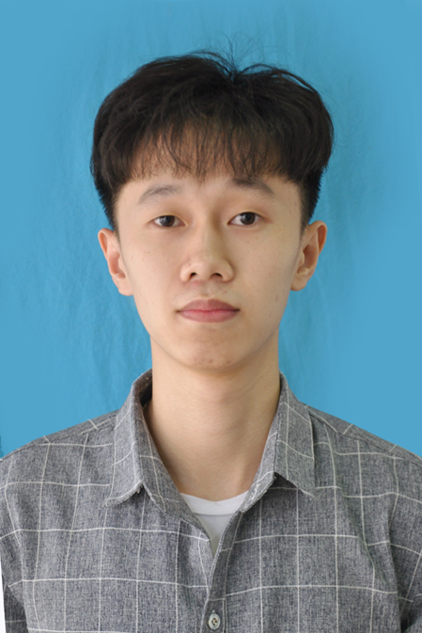
Ảnh

HỌ VÀ TÊN | NGÀY VÀO CÔNG TY |  |  |  | NGÀY SINH |  |  |  | GIỚI TÍNH | NƠI SINH | DÂN TỘC | QUỐC TỊCH | HỘ KHẨU THƯỜNG TRÚ |  |  |  | NƠI Ở HIỆN TẠI | CMTND |  |  |  |  |  | TRÌNH ĐỘ CHUYÊN MÔN KỸ THUẬT |  |  |  |  | TRÌNH ĐỘ NGOẠI NGỮ |  | KINH NGHIỆM |  |  |  | TÌNH TRẠNG HÔN NHÂN |  |  |  | SỐ ĐT LIÊN LẠC |  |  |  | EMAIL SAVIS | EMAIL CÁ NHÂN KHÁC | SỐ TÀI KHOẢN Techcombank | MST CÁ NHÂN | SỐ SỔ BHXH | NƠI KCB | MÃ BV | PHƯƠNG TIỆN DI CHUYỂN
 | Ngày vào | Ngày | Tháng | Năm | Ngày sinh | ngày | tháng | năm |  |  |  |  | Số nhà, thôn, xóm | Xã / Phường | Quận / Huyện/ TP Thuộc tỉnh | Tỉnh / Thành phố |  | SỐ | Ngày cấp | Ngày | Tháng | Năm | Nơi cấp | Trình độ | Chuyên ngành | Trường | Loại bằng (Hạng) | Năm tốt nghiệp | Ngoại ngữ | Trình độ | Từ - đến | Tên cơ quan | Vị trí/Chức danh | Mô tả công việc | Tình trạng | Họ tên Vợ (chồng) | Họ tên con | Ngày tháng năm sinh con | SĐT Cá nhân | SĐT Nhà riêng | SĐT Người thân | Quan hệ |  |  |  |  |  |  |  | Loại xe | Biển số | Tên người đăng ký xe
Nguyễn Văn Minh | 22/6/2020 | 22 | 6 | 2020 | 25/12/1998 | 25 | 12 | 1998 | Nam | Yên Cường- Ý Yên- Nam Định | Kinh | Việt Nam | Đội 4- Xóm Chính | Yên Cường | Ý Yên | Nam Định | Số 17, Ngách 7/6 Phố Nguyên Xá, MinhKhai, Bắc Từ Liêm, Hà Nội | 036098006293 | 04/04/2016 | 4 | 4 | 2016 | Nam Định | Đại Học | Khoa học máy tính | Đại học Công Nghiệp Hà Nội | Khá | 2020 | Tiếng Anh | Khá | 2/2020- 3/2020 | Trung tâm nghiên cứu & phát triển điện thoại di động SamSung Việt Nam(SVMC) | Thực tập sinh | Tham gia thực tập tại công ty | Độc thân |  |  |  | 0332700111 |  | 0356943799 | Bố |  | Minha498@gmail.com |  |  | SV4013622155851 | Đại học Công Nghiệp Hà Nội |  | Xe bus

THÔNG TIN CHỨNG CHỈ
Tên Chứng chỉ | Năm cấp | Thời hạn | Xếp loại
Giáo dục quốc phòng an ninh | 2017 |  | Trung bình
Môn học giáo dục thể chất | 2019 |  | Đạt

THÔNG TIN KHÁC (Sở thích, Mục tiêu, Tính cách, điều đặc biệt về bạn?...)
Sở thích:Xem phim , nghe nhạc. Mục Tiêu:- Có cơ hội làm việc trong một công ty lớn, vận dụng tất cả những kỹ năng đã được học vào công việc - Làm việc trong một môi trường có kỷ luật, giúp bản thân nâng cao tinh thần trách nhiệm, làm quen với việc chịu áp lực, phát triển kỹ năng giải quyết vấn đề một cách hiệu quả tại. - Nâng cao trình độ lập trình thông qua các dự án thực tế.

